①ショートカット
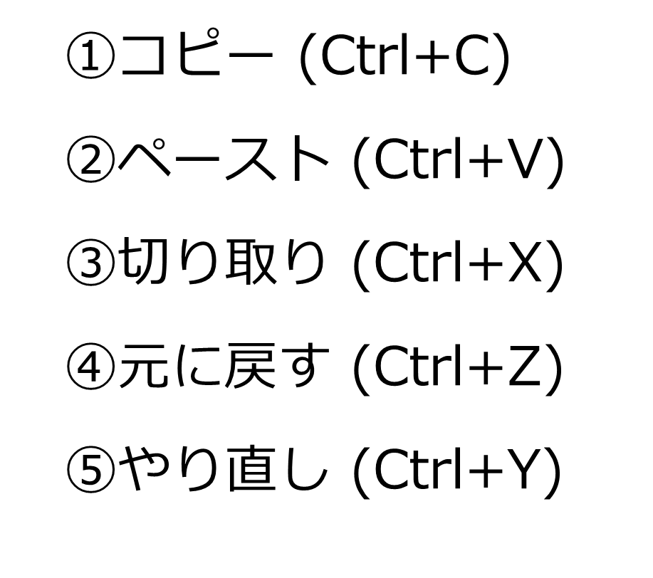
 |  |  |  |  |  | 入力日時
日付 | クラス | 氏名 | 出欠 | 体温 | 症状 | 措置 | 備考
2024-05-01 | 1-A | 山田 太郎 | 出席 | 36.5 | なし | なし
2024-05-01 | 2-B | 佐藤 花子 | 出席 | 36.7 | 頭痛 | 保健室 | 帰宅
 | 3-C | 鈴木 一郎 | 欠席 | 37.5 | 発熱 | 自宅療養
2024-05-01 | 1-B | 田中 美咲 | 出席 | 36.6 | なし | なし
 | 2-A | 伊藤 健太 | 出席 | 36.8 | 咳 | マスク着用 | 帰宅
2024-05-01 | 3-B | 渡辺 優子 | 出席 | 36.4 | なし | なし
2024-05-01 | 1-C | 小林 陽太 | 出席 | 36.9 | のどの痛み | うがい指導 | 帰宅
2024-05-01 | 2-C | 中村愛 | 出席 | 36.5 | なし | なし
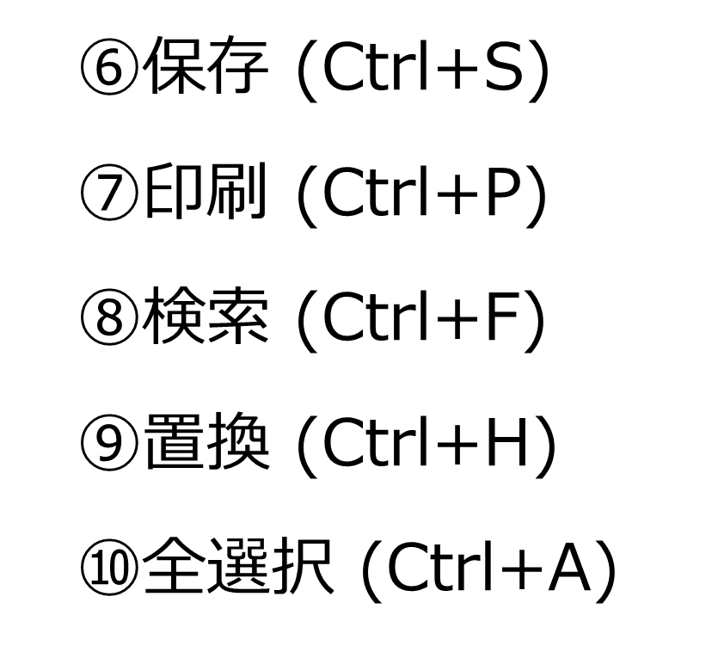
2024-05-01 | 3-A | 加 藤 竜 也 | 出席 | 36.7 | なし | なし
2024-05-01 | 1-A | 吉田 桃子 | 出席 | 36.6 | 腹痛 | 保健室 | 帰宅
2024-05-02 | 2-B | 高橋雄太 | 出席 | 36.5 | なし | なし
 | 3-C | 斎藤 明日香 | 出席 | 36.8 | めまい | 保健室 | 帰宅
 | 1-B | 木村翔太 | 欠席 | 37.3 | 発熱 | 自宅療養
 | 2-A | 松本 さくら | 出席 | 36.6 | なし | なし
 | 3-B | 井上大輔 | 出席 | 36.7 | 咳 | マスク着用 | 帰宅
 | 1-C | 山口 遥 | 出席 | 36.5 | なし | なし
 | 2-C | 清水優衣 | 出席 | 36.9 | 腹痛 | 保健室
 | 3-A | 阿部雅人 | 出席 | 36.6 | なし | なし
別紙配付の一覧表をみながら他のショートカットも試してみましょう
 | 1-A | 小野寺千尋 | 欠席 | 37.1 | 発熱 | 自宅療養
 | 2-B | 藤田悠斗 | 出席 | 36.7 | なし | なし
2024-05-03 | 3-C | 上田美緒 | 出席 | 36.6 | なし | なし
2024-05-03 | 1-B | 中島 健太 | 出席 | 36.8 | 鼻水 | マスク着用
2024-05-03 | 2-A | 前田結衣 | 出席 | 36.5 | なし | なし
2024-05-03 | 3-B | 後 藤 翔 太 | 欠席 | 37.4 | 発熱 | 自宅療養 | 帰宅
2024-05-03 | 1-C | 久保田泰子 | 出席 | 36.7 | なし | なし
2024-05-03 | 2-C | 谷口龍之介 | 出席 | 36.9 | のどの痛み | うがい指導
2024-05-03 | 3-A | 岩 田 美 咲 | 出席 | 36.6 | なし | なし
2024-05-03 | 1-A | 原田太一 | 出席 | 36.5 | なし | なし
2024-05-03 | 2-B | 近藤愛美 | 欠席 | 37.2 | 発熱 | 自宅療養
2024-05-03 | 3-C | 遠 藤 誠 | 出席 | 36.7 | なし | なし
2024-05-04 | 1-B | 石井裕子 | 出席 | 36.6 | なし | なし
2024-05-04 | 2-A | 金子拓也 | 出席 | 36.8 | 頭痛 | 保健室 | 帰宅
2024-05-04 | 3-B | 柴田美和 | 出席 | 36.5 | なし | なし
2024-05-04 | 1-C | 浜田隆之 | 欠席 | 37.6 | 発熱 | 自宅療養
2024-05-04 | 2-C | 菊地真由 | 出席 | 36.7 | なし | なし
2024-05-04 | 3-A | 杉山孝太 | 出席 | 36.9 | 咳 | マスク着用
2024-05-04 | 1-A | 野村優花 | 出席 | 36.6 | なし | なし
2024-05-04 | 2-B | 坂本龍一 | 出席 | 36.5 | なし | なし
2024-05-04 | 3-C | 青木美樹 | 出席 | 36.7 | 腹痛 | 保健室 | 帰宅
2024-05-04 | 1-B | 大野拓海 | 出席 | 36.8 | なし | なし
2024-05-05 | 2-A | 松田彩花 | 出席 | 36.6 | なし | なし
2024-05-05 | 3-B | 池田康介 | 出席 | 36.7 | なし | なし
2024-05-05 | 1-C | 橋本美優 | 出席 | 36.5 | なし | なし
2024-05-05 | 2-C | 中田雄二 | 欠席 | 37.3 | 発熱 | 自宅療養
2024-05-05 | 3-A | 上田千夏 | 出席 | 36.8 | めまい | 保健室
2024-05-05 | 1-A | 森田健太郎 | 出席 | 36.6 | なし | なし
2024-05-05 | 2-B | 市川美穂 | 出席 | 36.7 | なし | なし
2024-05-05 | 3-C | 西田優太 | 出席 | 36.9 | のどの痛み | うがい指導 | 帰宅
2024-05-05 | 1-B | 五十嵐香織 | 出席 | 36.5 | なし | なし
2024-05-05 | 2-A | 長谷川翔太 | 出席 | 36.7 | 鼻水 | マスク着用

